Cover
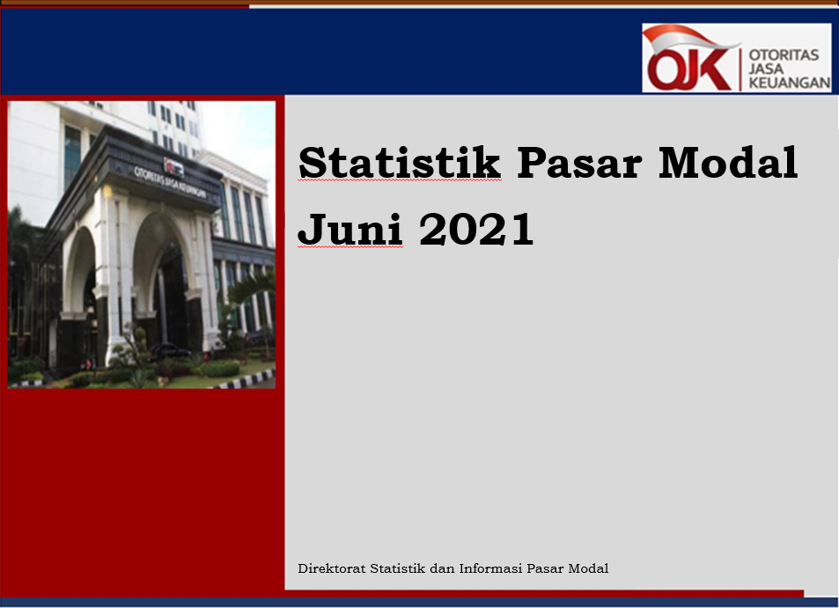

Disclaimer
STATISTIK PASAR MODAL BULAN JUNI 2021

Disclaimer
OJK dalam publikasi Statistik Bulanan Pasar Modal telah berupaya memastikan kualitas data namun, OJK tidak bertanggung jawab dalam hal terdapat ketidakakuratan atau ketidaklengkapan dalam penyajian data pada publikasi ini. OJK juga tidak bertanggungjawab atas kerugian yang ditimbulkan dari penggunaan data pada publikasi ini.

 | Direktorat Statistik dan Informasi Pasar Modal

